상품제안서
탑크린 주방용품세트 5종 | 상품코드: S12757

 |  |  |  |  |  |  | 02-713-8555 | www.synergygift.co.kr
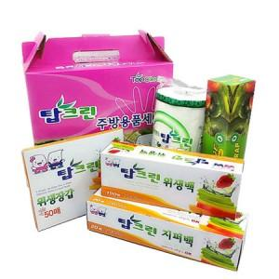

【상세/제작정보】 | <p>스티커 크기 : 명함 사이즈&nbsp;</p>

【인쇄/포장옵션】 | 스티커 / 포장불가능

【공급단가】 | 수량 | 100~ | 300~ | 500~ | 1,000~ | 3,000~
*VAT별도 | 단가 | 5,670원 | 5,460원 | 5,250원 | 5,040원 | 4,910원

【상품 URL】 | https://synergygift.co.kr:443/src/goods_detail.php?gdno=4001

